Acesso
ATIVAÇÃO
1
HABILITE AS MACROS

 | HABILITE AS MACROS PARA USAR A PLANILHA DEMONSTRATIVA
 | Clique no botão "Habilitar Conteúdo". Caso não tenha clicado, fecha a planilha e abra novamente.
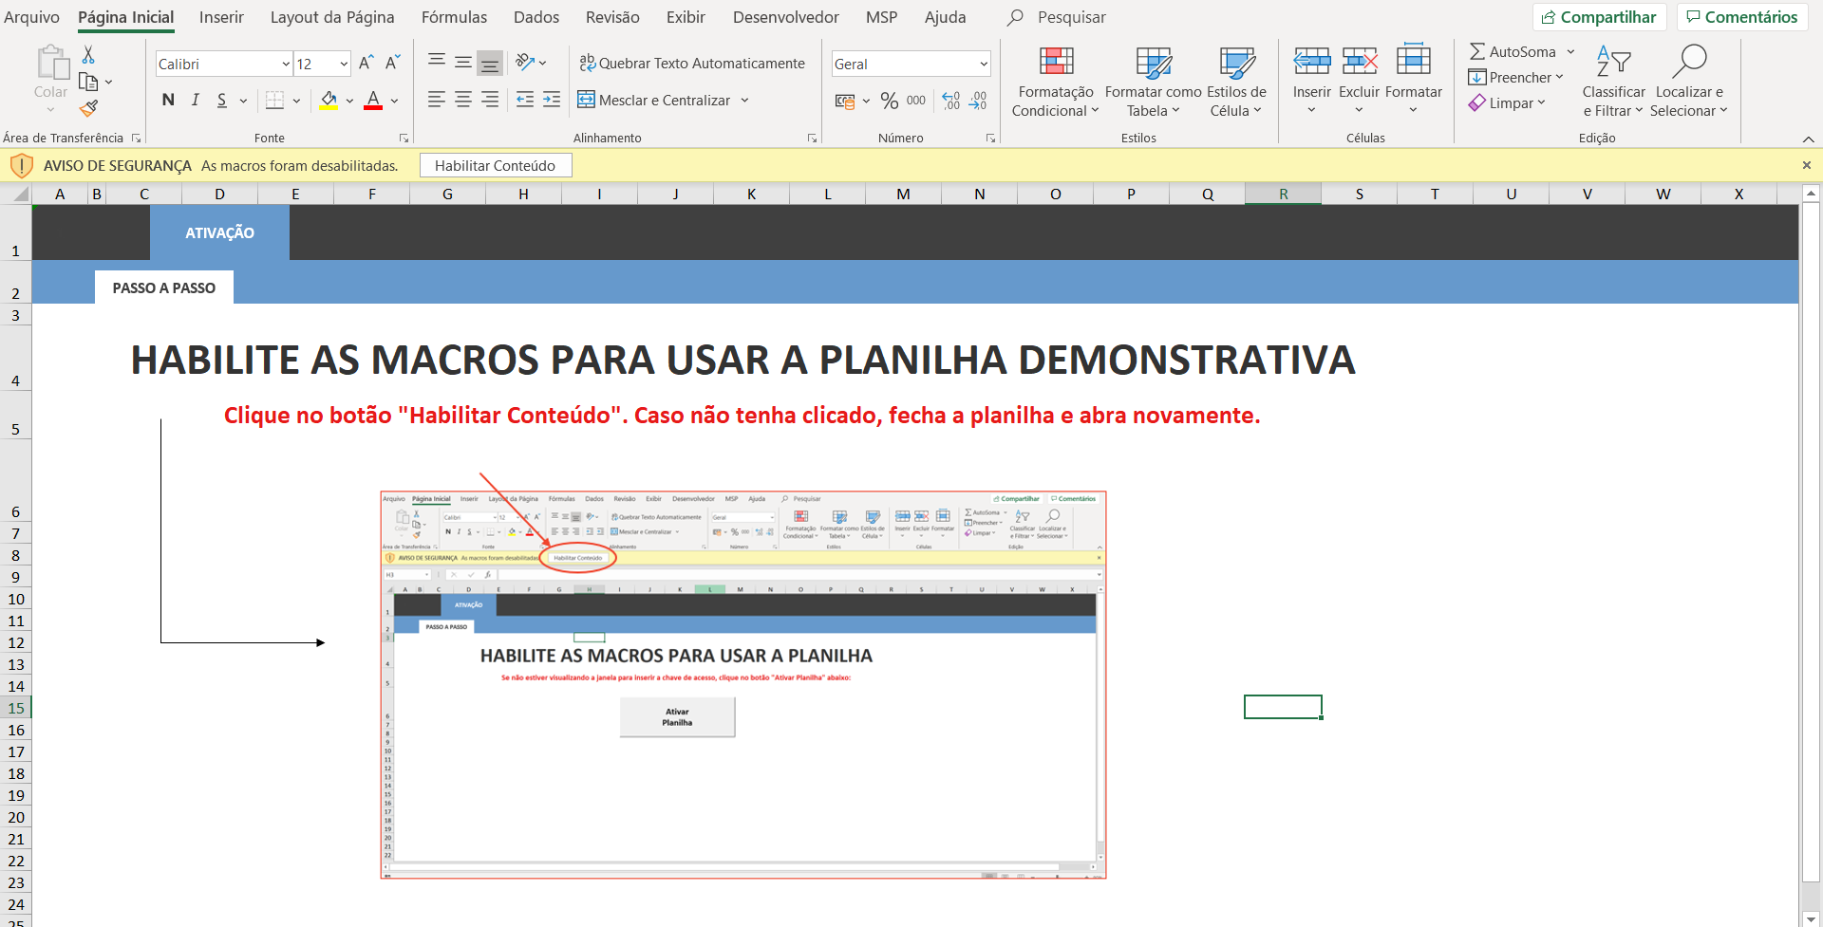

 |  | Uso exclsuivo para o site https://luz.vc

